TDSheet
Презентация: |  |  |  |  |  | Дата: | 09.11.2015
Сумма заказа:

№ | ФОТО |  | Штрихкод | Наименование | Артикул | Цвет | Продажная единица, шт. | Кол-во в коробке, шт. | Цена АКЦИИ | Кол-во для заказа
1 | 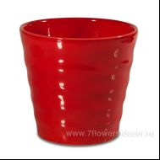 Нет Фото | http://7flowers-decor.ru/upload/1c_catalog/import_files/4606500397563.jpg | 4606500397563 | Кашпо (керамика), D18xH17см | 1041917-rd | Красный | 1 | 6 | 100.00
2 | 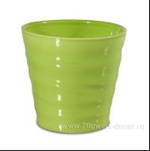 Нет Фото | http://7flowers-decor.ru/upload/1c_catalog/import_files/4606500397631.jpg | 4606500397631 | Кашпо (керамика), D18xH17см | 1041917-grn | Зеленый | 1 | 6 | 100.00
3 | 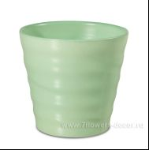 Нет Фото | http://7flowers-decor.ru/upload/1c_catalog/import_files/4606500397815.jpg | 4606500397815 | Кашпо (керамика), D18xH17см | 1041917-lghtgrn | Ментоловый | 1 | 6 | 100.00
4 | 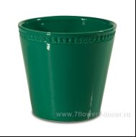 Нет Фото | http://7flowers-decor.ru/upload/1c_catalog/import_files/4606500397952.jpg | 4606500397952 | Кашпо (керамика), D18xH17см | 1021917-drkgrn | Зеленый | 1 | 6 | 100.00
5 | Нет Фото | http://7flowers-decor.ru/upload/1c_catalog/import_files/4606500397617.jpg | 4606500397617 | Кашпо (керамика), D13.5xH12.5см | 1041412-grn | Зеленый | 1 | 6 | 85.00
6 | 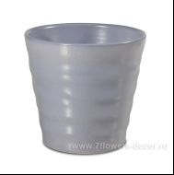 Нет Фото | http://7flowers-decor.ru/upload/1c_catalog/import_files/4606500397884.jpg | 4606500397884 | Кашпо (керамика), D13.5xH12.5см | 1041412-lilac | Лиловый | 1 | 6 | 85.00
7 | 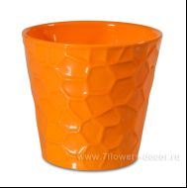 Нет Фото | http://7flowers-decor.ru/upload/1c_catalog/import_files/4606500397822.jpg | 4606500397822 | Кашпо (керамика), D13.5xH12.5см | 1031412-orange | Оранжевый | 1 | 6 | 85.00
8 | 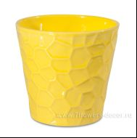 Нет Фото | http://7flowers-decor.ru/upload/1c_catalog/import_files/4606500397891.jpg | 4606500397891 | Кашпо (керамика), D13.5xH12.5см | 1031412-yellow | Желтый | 1 | 6 | 85.00
9 | Нет Фото | http://7flowers-decor.ru/upload/1c_catalog/import_files/4606500397464.jpg | 4606500397464 | Кашпо (керамика), D13.5xH12.5см | 1021412-drkgrn | Зеленый | 1 | 6 | 85.00
10 | 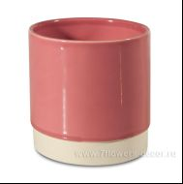 Нет Фото | http://7flowers-decor.ru/upload/1c_catalog/import_files/4606500397792.jpg | 4606500397792 | Кашпо (керамика), D12,9xH13см | 71313-pink | Розовый | 1 | 6 | 75.00
11 | 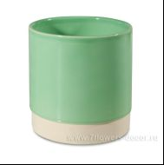 Нет Фото | http://7flowers-decor.ru/upload/1c_catalog/import_files/4606500397761.jpg | 4606500397761 | Кашпо (керамика), D12,9xH13см | 71313-lgthgrn | Ментоловый | 1 | 6 | 75.00
12 | Нет Фото | http://7flowers-decor.ru/upload/1c_catalog/import_files/4606500397907.jpg | 4606500397907 | Кашпо (керамика), D10xH9см | 1041009-lilac | Лиловый | 1 | 12 | 45.00
13 | Нет Фото | http://7flowers-decor.ru/upload/1c_catalog/import_files/4606500397853.jpg | 4606500397853 | Кашпо (керамика), D10xH9см | 1041009-lghtgrn | Ментоловый | 1 | 12 | 45.00
14 | Нет Фото | http://7flowers-decor.ru/upload/1c_catalog/import_files/4606500397877.jpg | 4606500397877 | Кашпо (керамика), D10xH9см | 1031009-yellow | Желтый | 1 | 12 | 45.00
15 | 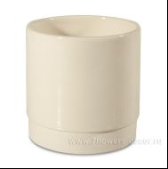 Нет Фото | http://7flowers-decor.ru/upload/1c_catalog/import_files/4606500397716.jpg | 4606500397716 | Кашпо (керамика), D10xH10.5см | 71011-beige | кремовый | 1 | 6 | 45.00

